Gráfico 1
Gráfico 1. Resultados Presupuestarios del Gobierno Central (Agosto 2021)
Valores en RD$ millones

 | Ingresos | 68,475.4
 | Gastos | 68,237.8
 | Intereses | 8,703.2
 | Resultado Primario | 8,940.8
 | Resultado Económico | 4,791.1
 | Resultado de Capital | (4,553.5)
 | Resultado Financiero | 237.6
 | Como % del PIB | 0.0%

 | Ingresos | 68,475.4
Cifras preliminares | Gastos | 68,237.8
Fuente: SIGEF | Resultado Primario | 8,940.8
 | Resultado Económico | 4,791.1
 | Resultado Financiero | 237.6

Gráfico 2
Gastos del Gobierno Central por Clasificación Funcional (Agosto 2021)
Valores en millones RD$
DETALLE | 2020 | 2021 |  | VARIACIÓN 2021/2020
 | EJECUCIÓN Agosto | Agosto
 |  | EJECUCIÓN | DISTRIBUCION | ABS. | REL. | SERVICIOS GENERALES | 16.7%
1 - SERVICIOS GENERALES | 11,456.7 | 11,406.6 | 16.7% | (50.0) | -0.4% | SERVICIOS ECONÓMICOS | 16.8%
1.1 - Administración general | 6,110.5 | 5,270.1 | 7.7% | (840.4) | -13.8% | PROTECCIÓN DEL MEDIO AMBIENTE | 0.9%
1.2 - Relaciones internacionales | 767.1 | 580.6 | 0.9% | (186.5) | -24.3% | SERVICIOS SOCIALES | 52.8%
1.3 - Defensa nacional | 1,920.3 | 2,206.6 | 3.2% | 286.2 | 14.9% | INTERESES DE LA DEUDA PÚBLICA | 12.7%
1.4 - Justicia, orden público y seguridad | 2,658.8 | 3,349.4 | 4.9% | 690.6 | 26.0%
Gráfico 2. Composición Funcional del Gasto (Agosto 2021)
2 - SERVICIOS ECONÓMICOS | 9,770.8 | 11,476.4 | 16.8% | 1,705.6 | 17.5%
2.1 - Asuntos económicos, comerciales y laborales | 742.1 | 1,920.6 | 2.8% | 1,178.5 | 158.8%
2.2 - Agropecuaria, caza, pesca y silvicultura | 852.4 | 1,848.0 | 2.7% | 995.6 | 116.8%
2.3 - Riego | 791.0 | 290.2 | 0.4% | (500.9) | -63.3%
2.4 - Energía y combustible | 3,442.2 | 4,559.1 | 6.7% | 1,116.8 | 32.4%
2.5 - Minería, manufactura y construcción | 11.7 | 23.6 | 0.0% | 11.9 | 102.1%
2.6 - Transporte | 3,531.0 | 2,364.1 | 3.5% | (1,166.9) | -33.0%
2.7 - Comunicaciones | 63.4 | 83.3 | 0.1% | 20.0 | 31.5%
2.8 - Banca y seguros | 24.4 | 15.0 | 0.0% | (9.4) | -38.6%
2.9 - Otros servicios económicos | 312.6 | 372.6 | 0.5% | 59.9 | 19.2%
3 - PROTECCIÓN DEL MEDIO AMBIENTE | 210.7 | 595.4 | 0.9% | 384.7 | 182.6%
3.1 - Protección del aire, agua y suelo | 50.1 | 166.6 | 0.2% | 116.4 | 232.3%
3.2 - Protección de la biodiversidad y ordenación de desechos | 160.6 | 428.8 | 0.6% | 268.3 | 167.1%
4 - SERVICIOS SOCIALES | 30,052.0 | 36,060.2 | 52.8% | 6,008.1 | 20.0%
4.1 - Vivienda y servicios comunitarios | 1,121.1 | 1,629.3 | 2.4% | 508.2 | 45.3%
4.2 - Salud | 8,780.4 | 10,406.2 | 15.2% | 1,625.7 | 18.5%
4.3 - Actividades deportivas, recreativas, culturales y religiosas | 454.5 | 653.1 | 1.0% | 198.7 | 43.7%
4.4 - Educación | 13,238.1 | 14,675.1 | 21.5% | 1,436.9 | 10.9%
4.5 - Protección social | 6,457.9 | 8,696.5 | 12.7% | 2,238.6 | 34.7%
5 - INTERESES DE LA DEUDA PÚBLICA | 11,319.0 | 8,699.2 | 12.7% | (2,619.8) | -23.1%
5.1 - Intereses y comisiones de deuda pública | 11,319.0 | 8,699.2 | 12.7% | (2,619.8) | -23.1%
TOTAL | 62,809.2 | 68,237.8 | 100.0% | 5,428.6 | 8.6%
Notas:
Cifras preliminares
Fecha de registro al 07 de septiembre 2021 / Fecha de imputación al 31 de Agosto 2021
Fuente: SIGEF

Figura 1
Ejecución de la Inversión Pública a Nivel Provincial (Agosto 2021) Valores en millones RD$

 |  | Figura 1. Mapa de la Inversión Pública a Nivel Provincial en República Dominicana (Agosto 2021) Valores en millones RD$
Provincia | Ejecutado
DISTRITO NACIONAL | 159.2
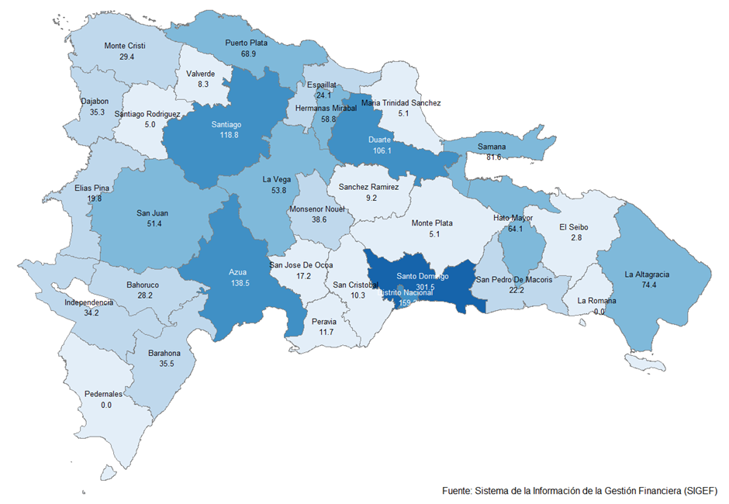
AZUA | 138.5
BAHORUCO | 28.2
BARAHONA | 35.5
DAJABON | 35.3
DUARTE | 106.1
ELIAS PINA | 19.8
EL SEIBO | 2.8
ESPAILLAT | 24.1
INDEPENDENCIA | 34.2
LA ALTAGRACIA | 74.4
LA ROMANA | 0.0
LA VEGA | 53.8
MARIA TRINIDAD SANCHEZ | 5.1
MONTE CRISTI | 29.4
PEDERNALES | 0.0
PERAVIA | 11.7
PUERTO PLATA | 68.9
HERMANAS MIRABAL | 58.8
SAMANA | 81.6
SAN CRISTOBAL | 10.3
SAN JUAN | 51.4
SAN PEDRO DE MACORIS | 22.2
SANCHEZ RAMIREZ | 9.2
SANTIAGO | 118.8
SANTIAGO RODRIGUEZ | 5.0
VALVERDE | 8.3
MONSENOR NOUEL | 38.6
MONTE PLATA | 5.1
HATO MAYOR | 64.1
SAN JOSE DE OCOA | 17.2
SANTO DOMINGO | 301.5
MULTIPROVINCIAL | 243.4
Total General | 1,862.7

Notas:
Cifras preliminares
Fecha de registro al 07 de septiembre 2021 / Fecha de imputación al 31 de Agosto 2021
Fuente: SIGEF

